Этап 1. Тест-анализ
Декомпозиция логики полей формы |  |  | 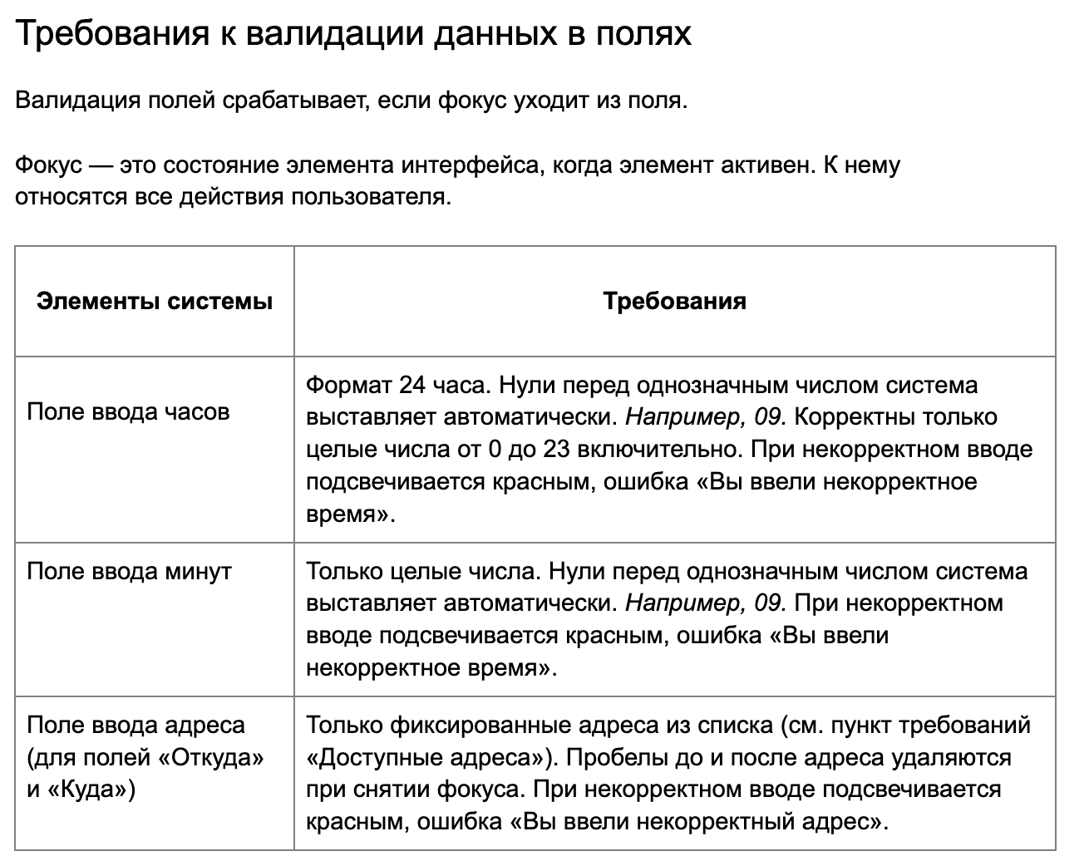
Основные объекты | Дальнейшая декомпозиция объектов тестирования
Поле с вводом часов | Числа меньше нуля
 | Целые числа от 0 до 23
 | Числа от 24 и больше
 | Проставление нулей перед однозначным числом
 | Поле заполнено
 | Поле не заполнено
 | Валидация | Появится текстовое сообщение об ошибке "Вы ввели некорректное время"
 |  | Рамка поля подсвечивается красным
Поле с вводом минут | Целые числа от 0 до 59
 | Числа меньше 0
 | Числа от 60 и больше
 | Проставление нулей перед однозначным числом
 | Поле заполненно
 | Поле незаполненно |  | Уточненные серые зоны (ранее заданные вопросы однокурсниками):
 | Валидация | Появится текстовое сообщение об ошибке "Вы ввели некорректное время" | 1 | Для минут действует разрешенный диапазон от 0 до 59 | Значение расстояний берем из матрицы расстояний как указаны, округляем конечный результат, как описывала выше в бОльшую сторону
 |  | Рамка поля подсвечивается красным | 2 | Все поля в нашей системе являются обязательными | В столбце (по вертикали) указаны адреса для поля Откуда В строке (по горизонтали) указаны адреса для поля Куда
Поля ввода адреса (Откуда и Куда) | Фиксированные адреса из списка (набор) |  | 3 | Система регистронезависмая, должна принимать адреса в ЛюБоМ регистре Автокоррекции нет | Валидация в каждом поле происходит в момент снятия фокуса с поля и не зависит от других полей.
 | Удаление пробелов до и после адреса |  | 4 | В км, округляем до ближайшего целого числа в бОльшую сторону (получили 2.1 округлили до 3) | округляется в бОльшую сторону и стоимость и время, стоимость в рублях, время в минутах
 | Поле заполнено |  | 4 | Поддержка совпадающих начальной и конечной станций: как система обрабатывает случай, когда начальная и конечная станции совпадают. Отображается ли это как "нулевое расстояние" или возникает ошибка? Ошибки нет, расстояние 0, соответственно стоимость 0 и время в пути тоже 0
 | Поле незаполнено
 | Валидация | Появится текстовое сообщение об ошибке "Вы ввели некорректный адрес"
 |  | Рамка поля подсвечивается красным

Этап 2. КЭ и ГЗ


* Можно добавлять и удалять строки в группах проверок. Количество строк в шаблоне не отражает количество классов эквивалетности.
** В поля «Откуда» и «Куда» можно вводить только ограниченное количество адресов из таблицы в требованиях: Усачева, 3; Комсомольский проспект, 18; Зубовский бульвар, 37; М. Пироговская, 25; Хамовнический Вал, 34; Фрунзенская набережная, 46; 3-я Фрунзенская улица, 12. Используй их в качестве тестовых данных.

Группа проверок* | Название класса | Границы | Тестовые данные внутри класса (содержимое поля) | Тестовые данные на границах (содержимое поля) | Пояснение и оптимизации
Время начала поездки. Часы | Целые числа от 0 до 9 | 0, 9 | 6 | -1, 0, 1, 8, 9, 10 | шаг за границу в данном КЭ — границы КЭ "целые числа от 10 до 23" и "числа меньше нуля"
 | Целые числа от 10 до 23 | 2024-10-23 | 14 | 9, 10, 11, 22, 23, 24 | шаг за границу в данном КЭ — границы КЭ "целые числа от 0 до 9" и "числа мот 24 и больше"
 | Числа меньше нуля | -∞, -1 | -10 | -2, -1, 0 | шаг за границу в данном КЭ — границы КЭ "целые числа от 0 до 9"
 | Числа от 24 и больше | 24, +∞ | 32 | 23, 24, 25 | шаг за границу в данном КЭ — границы КЭ "целые числа от 10 до 23"
 | Дробные числа с , | - | 3,4 | -
 | Дробные числа с . | - | 3.5 | -
 | Буквы | - | 4п | -
 | Специальные символы | - | 5% | -
 | Знаки пунктуации | - | 6? | -
 | Пробел | - | " 1" | -
 | Математические символы | - | 1+ | -
 | Поле не заполнено | - | поле пустое | -
 | Поле заполнено | - | 14 | - | заполнение поле проверяется в КЭ "целые числа от 0 до 9" и "целые числа от 10 до 23"
 | Ввод однозначного числа и 0 перед ним | - | "05" | -
Группа проверок | Название класса | Границы | Тестовые данные внутри класса (содержимое поля) | Тестовые данные на границах (содержимое поля) | Пояснение и оптимизации
Время начала поездки. Минуты | Целые числа от 0 до 9 | 0, 9 | 5 | -1, 0, 1, 8, 9, 10 | шаг за границу в данном КЭ — границы КЭ "целые числа от 10 до 59" и "числа меньше нуля"
 | Целые числа от 10 до 59 | 10, 59 | 30 | 9, 10, 11, 58, 59, 60 | шаг за границу в данном КЭ — границы КЭ "целые числа от 0 до 9" и "числа от 60 и больше"
 | Числа меньше 0 | -∞, -1 | -7 | -2, -1, 0 | шаг за границу в данном КЭ — границы КЭ "целые числа от 0 до 9"
 | Числа от 60 и больше | 60, +∞ | 75 | 59, 60, 61 | шаг за границу в данном КЭ — границы КЭ "целые числа от 10 до 59"
 | Дробные числа с , | - | 23,6 | -
 | Дробные числа с . | - | 54.8 | -
 | Буквы | - | 5р | -
 | Специальные символы | - | 8% | -
 | Знаки пунктуации | - | 5? | -
 | Пробел | - | " 7" | -
 | Математические символы | - | 6+ | -
 | Поле не заполнено | - | поле пустое | -
 | Поле заполнено | - | 30 | - | заполнение поле проверяется в КЭ "целые числа от 0 до 9" и "целые числа от 10 до 59"
 | Ввод однозначного числа и 0 перед ним | - | "07" | -
Группа проверок | Название класса | Границы | Тестовые данные внутри класса (содержимое поля) | Тестовые данные на границах (содержимое поля) | Пояснение и оптимизации
Поле ввода адреса. Откуда | Адрес из списка | - | Зубовский бульвар, 37 | -
 | Пробел до адреса из списка | - | " Зубовский бульвар, 37" | -
 | Пробел после адреса из списка | - | "Зубовский бульвар, 37 " | -
 | Поле заполнено | - | Зубовский бульвар, 37 | - | Заполнение поля проверяется в КЭ "Адрес из списка"
 | Поле незаполнено | - | поле пустое | -
 | Адрес не из списка | - | проспект Ленина, 28 | -
 | Адрес из списка строчными буквами | - | учасева, 3 | -
 | Адрес из списка заглавными буквами | - | КОМСОМОЛЬСКИЙ ПРОСПЕКТ, 18 | -
Группа проверок | Название класса | Границы | Тестовые данные внутри класса (содержимое поля) | Тестовые данные на границах (содержимое поля) | Пояснение и оптимизации
Поле ввода адреса. Куда | Адрес из списка | - | М. Пироговская, 25 | -
 | Пробел до адреса из списка | - | " М. Пироговская, 25" | -
 | Пробел после адреса из списка | - | "М. Пироговская, 25 " | -
 | Поле заполнено | - | М. Пироговская, 25 | - | Заполнение поля проверяется в КЭ "Адрес из списка"
 | Поле незаполнено | - | поле пустое | -
 | Адрес не из списка | - | Усачева, 5 | -
 | Адрес из списка строчными буквами | - | фрунзенская набережная, 46 | -
 | Адрес из списка заглавными буквами | - | 3-Я ФРУНЗЕНСКАЯ УЛИЦА, 12 | -
Группа проверок | Название класса | Границы | Тестовые данные внутри класса (содержимое поля) | Тестовые данные на границах (содержимое поля) | Пояснение и оптимизации
Расстояние между адресами | Ненулевое расстояние | - | Откуда: М. Пироговская, 25 Куда: Комсомольский проспект, 18
 | Нулевое расстояние | - | Откуда: Зубовский бульвар, 37 Куда: Зубовский бульвар, 37
Время начала движения | Временная зона 00:01-08:00 | 00:01, 08:00 | "05:34" | 00:00, 00:01, 00:02, 07:59, 08:00, 08:01
 | Временная зона 08:01-12:00 | 08:01, 12:00 | 10:32:00 | 08:00, 08:01, 08:02, 11:59, 12:00, 12:01
 | Временная зона 12:01-18:00 | 12:01, 18:00 | 16:48:00 | 12:00, 12:01, 12:02, 17:59, 18:00, 18:01
 | Временная зона 18:01-22:00 | 18:01, 22:00 | 20:12:00 | 18:00, 18:01, 18:02, 21:59, 22:00, 22:01
 | Временная зона 22:01-00:00 | 22:01, 00:00 | 23:20:00 | 22:00, 22:01, 22:02, 23:59, 00:00, 00:01

